PolicyAcceptedLetter

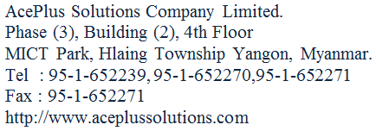

ကျန်းမာေရးအာမခံဌာန

 |  |  |  | စာအမှတ် | ။ ။
 |  |  |  | ရက်စွဲ | ။ ။
 | သို့

 | ေနရပ်လိပ်စာ

 | အကြောင်းအရာ ။ |  | ။ ကျန်းမာေရးအာမခံေကြးပရီမီယံေပးသွင်းရန်ကိစ္စ

 | အဆိုလွှာအမှတ်
 | အာမခံသက်တမ်း |  |  |  |  |  | -နှစ်

 | အာမခံထားေသာယူနစ် |  |  |  |  |  | ယူနစ်
 | တစ်နှစ်ေပးသွင်းရမည့်ပရီမီယံကျပ် |  |  |  |  |  | ကျပ်

 | အာမခံတံဆိပ်ေခါင်းဖိုးကျသင့်ေငွ |  |  |  |  |  | ကျပ်
 | ေပးသွင်းရမည့်ငွေေပါင်း |  |  |  |  |  | ကျပ်

 |  |  |  |  |  | မန်ေနဂျာ
 |  |  |  |  |  | ကျန်းမာေရးအာမခံဌာန
 | မိတ္တူကို-
 | ၁။ | ေငွစာရင်းဌာန
 | ၂။

